タイトル
同志社大学様

 |  |  |  |  | 学生勤務管理システム

 |  |  |  |  | 要件定義書

 |  |  |  |  | 画面基準

 |  |  |  |  | 【 Ver 1.20 】

 |  |  |  |  |  |  | 2023年 9月 6日作成

 |  |  |  |  |  |  | 2024年 3月13日改訂

見出し部タイトル制御テーブル
タイトル項目 |  |  |  |  |  | タイトル項目埋め込み内容
①システム名 |  |  |  |  |  | 学生勤務管理システム
②サブシステム名
③分類名 |  |  |  |  |  | 画面基準
④作業工程名 |  |  |  |  |  | 要件定義
⑤ドキュメント代表名 |  |  |  |  |  | 要件定義書
⑥ドキュメント詳細名 |  |  |  |  |  | ※ページ毎に個別入力
⑦作成者 |  |  |  |  |  | 木田 優
⑧作成日 |  |  |  |  |  | 2023-09-06
⑦改定者 |  |  |  |  |  | ※ページ毎に個別入力
⑧改定日 |  |  |  |  |  | 2024/03/13
⑨管理記号 |  |  |  |  |  | DUB013
⑩Ｖｅｒ |  |  |  |  |  | 【 Ver 1.20 】

（注1） ①～⑤は、埋め込み内容の先頭１文字は空白にする。

（注2） ⑦と⑧でシート毎に異なる場合は、各シートの該当項目に直接、作成者、作成日を入力する。

(注3） 文字はタイトル部：ＭＳゴシック、本文部：ＭＳ明朝で統一

（注4） 管理番号は、ドキュメント体系の管理番号を使用する。

（注5） ドキュメントＩＤの付け方

 | 管理記号-分類区分（任意に設定）

 | ※管理記号は、別紙 プロジェクト計画書のドキュメント体系を参照

(注6） システム階層の概要

 | システム名 |  |  |  |  |  | ⇒ | 人事給与システム

 |  | サブシステム名 |  |  |  |  | ⇒ | 人事システム
 |  |  |  |  |  |  |  | 給与システム
 |  |  |  |  |  |  |  | 移行システム

 |  |  | 機能名

 |  |  |  | 処理名

1.前提条件
システム名 |  |  |  |  | 学生勤務管理システム | 工 程 | 要件定義 | 作 成 | 木田 優 | 2023-09-06 | 管理記号 | DUB013
サブシステム名 |  |  |  |  |  | ドキュメント | 要件定義書 | 改 訂
 |  |  |  |  |  |  | 画面基準
タイトル（画像）
トップ > ○○ > ××
日付
ログインユーザ：○部○課 姓 名
画面タイトル
画面ＩＤ
終 了
余白
余白
画面タイトル行
ナビゲーション行
タイトル行
 | １． 前提条件

 |  | １．１ 概要/目的

 |  |  | ・学生や教職員の方にとって使いやすく見やすい画面とするため、統一された画面デザイン、操作性となるように基準を定める。

 |  | １．２ 対応OS/ブラウザ

 |  |  | ・管理者及び担当者が利用する機能については、OSはWindows10以上（大学内事務ユーザ（管理者・担当者を含む）はWindows10LTSCを利用）、
 |  |  | WebブラウザはMicrosoft Edge/Google Chrome/Mozilla Firefoxに対応すること。
 |  |  | ・承認者・利用者が利用する機能については、デスクトップOSは、Windows10、MacOS、
 |  |  | WebブラウザはMicrosoft Edge/Google Chrome/Mozilla Firefox/Safariに対応すること。
 |  |  | ・承認者・利用者が利用する機能については、モバイルOSは、iOS、Android、WebブラウザはGoogle Chrome/Mozilla Firefox/Safariにも対応すること。
 |  |  | また、スマートフォン(iOS、Android)については、完全対応ではなく、なるべく動作して不具合のないように注意を払うものとする。

 |  | １．３ 文字コード

 |  |  | ・文字コードは Unicode(UTF-8) を使用すること。
 |  |  | ・Unicodeで増えた文字(JIS第三水準、JIS第四水準)の文字を表示するため、フォントはメイリオ(Mac OS Xの場合は、ヒラギノ角ゴシックProN)を利用する。
 |  |  | 字形は JIS2004 となる。
 |  |  | ・外字は使用しない。

 |  | １．４ ディスプレイ設定

 |  |  | ・モバイル端末で表示する画面サイズが最小320pxであることを前提にレイアウトする。
 |  |  | ・色数は、16,777,216色が使えるものとする。
 |  |  | ・ウインドウサイズは可変とする。
 |  |  | ・ウインドウサイズを変更した場合に、画面の部品が追随するようにする。(ウインドウサイズを広げた場合は、それに合わせて表示が広がるようになる)

 |  | １．５ 使用するWeb技術

 |  |  | ・「１．２ 対応OS/ブラウザ」で挙げたブラウザに対応するため、以下のWeb技術を使用して画面を作成すること。
 |  |  |  | ・文書および文書構造は、「XHTML 1.0 移行版(Transitional)」を用いて記述すること。
 |  |  |  | ・画面の見た目は、「カスケーディングスタイルシート(CSS) 2.1」を用いて記述すること。
 |  |  |  | ・端末側の動作は、「JavaSctipt 1.5」を用いて記述すること。
 |  |  |  | ・JavaScriptのライブラリ(部品群)は、「jQuery 1.9」を用いること。
 |  |  | ・ブラウザ独自のタグやスタイルシートは極力使用しないこと。

2.画面レイアウト基準
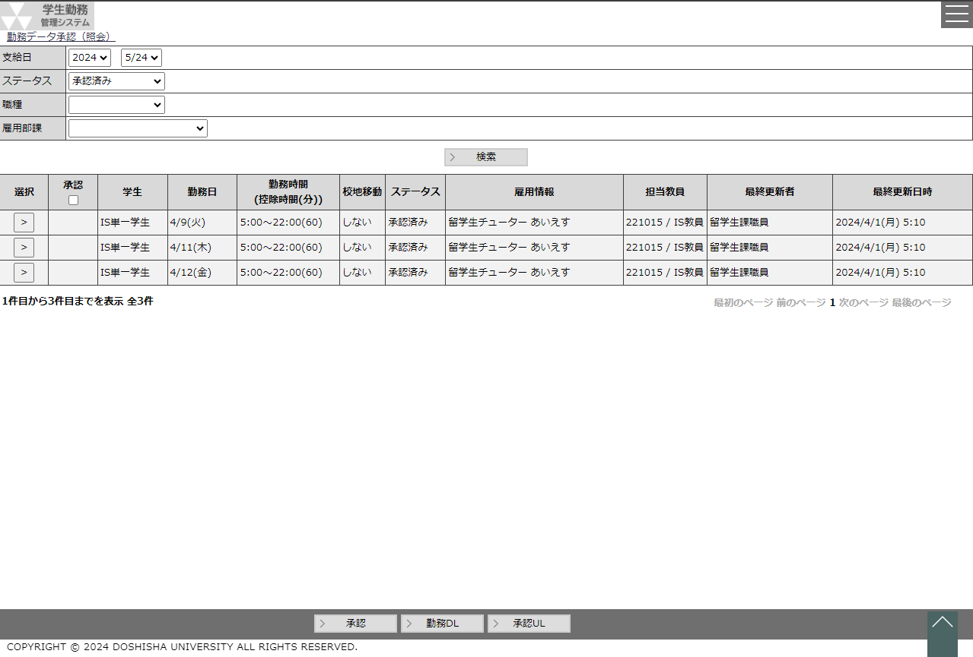
システム名 |  |  |  |  |  |  |  | 学生勤務管理システム |  |  |  |  |  |  |  |  |  |  |  |  | 工 程 |  |  |  | 要件定義 |  |  |  |  | 作 成 | 木田 優 |  |  | 2023-09-06 | 管理記号 | DUB013
サブシステム名 |  |  |  |  |  |  |  |  |  |  |  |  |  |  |  |  |  |  |  |  | ドキュメント |  |  |  | 要件定義書 |  |  |  |  | 改 訂 | 木田 優 |  |  | 2023-10-02
 |  |  |  |  |  |  |  |  |  |  |  |  |  |  |  |  |  |  |  |  |  |  |  |  | 画面基準

 | ２． 画面レイアウト基準

 |  | ２．１ 画面レイアウト

 |  |  | ・画面はヘッダ部、フッタ部、ボディ部で構成する。
 |  |  | ・ヘッダ部にあるボタンで日本語と英語を切り替えられるようにする。
 |  |  | ・フッタ部、最下部にCopyrightを表示する。
 |  |  | ・メニュー部は非表示とし、画面右上のメニューアイコン押下時にのみ表示する。

 |  |  |  | 【通常画面】
 |  |  |  | ヘッダ部
 |  |  |  |  |  |  |  |  |  |  |  |  |  |  |  |  |  |  |  |  |  |  |  |  |  |  |  |  | 【通常画面】 |  |  |  | 【メニュー表示時】
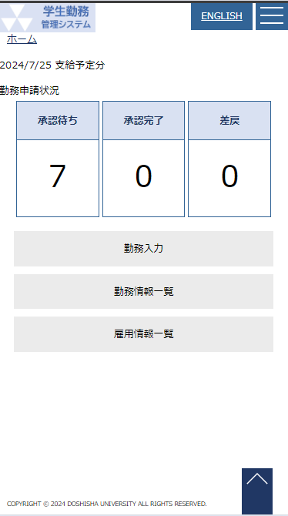
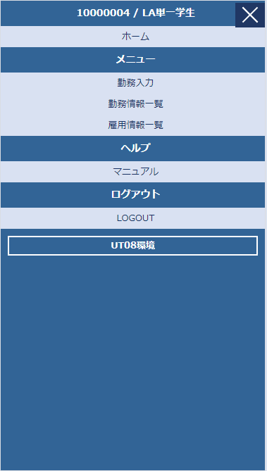
 |  |  |  | ボディ部

 |  |  |  | フッタ部

 |  |  |  | COPYRIGHT © 2024 DOSHISHA UNIVERSITY ALL RIGHTS RESERVED.

 |  |  |  | 【メニュー表示時】
 |  |  |  | メニュー部

 |  | ２．２ ヘッダ部、フッタ部レイアウト

 |  |  | ・ヘッダ部は、同志社大学ロゴ、学生勤務管理システム、日本語/英語の切り替え、メニューアイコン、ナビゲーションで構成する。
 |  |  |  | ただし、担当者・管理者は日本語のみでの使用となるので、日本語/英語の切替はなしとする。

 |  |  | 担当者・管理者の場合

 |  |  | [同志社大学ロゴ]・[学生勤務管理システム]部分を押下することで、ホーム画面を表示する。

 |  |  | ・フッタ部はガイダンスとボタンで構成し、最下部にCopyrightを表示する。
 |  |  | ・ガイダンス行は3行とし、エラー時等の情報を一覧で表示する。3つ以上表示する場合は、縦スクロールバーを表示する。
 |  |  | ・ボタン行は1行とし、ボタンの配置は8個までとし、左から詰めて並べる。
 |  |  |  | ただし、画面サイズが小さい場合など、ボタン行が1行で足りない場合は2行とする
 |  |  | ・「新規」「変更」「削除」のいずれかがある場合は、それらのボタンを左からこの順で並べる。
 |  |  | ・ホームページは、ユーザー情報に日本語/英語の切り替えと、氏名、ログアウトボタンを表示する。 | フッタ部に戻るボタンを表示する。
 |  |  |  | ただし、メニューから画面遷移した場合など、戻り先の画面が確定できていない画面については戻るボタンは表示しない
 |  |  | ・ホーム画面のフッタ部にはCopyrightを表示する。
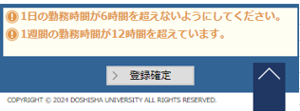
ガイダンス行

ボタン行

 |  | ２．３ メニュー部レイアウト
×押下でメニューを閉じる
 |  |  | ・メニュー部は、社員ID、社員名、メニュー、ヘルプ、ログアウトボタンを表示する。
 |  |  | ・メニュー部はヘッダ部のメニューアイコンが押下されることにより表示する。

マウスオーバーすると、色が反転する

 |  | ２．４ ボディ部レイアウト

 |  |  | ・ボディ部は、内容部のみで構成する。

 |  |  | ２．４．１ 一覧画面と単票画面

 |  |  |  | ・一覧画面で「新規」ボタンを押された場合、単票画面に遷移し、新規登録ができるようにする。
 |  |  |  | ・一覧画面で行を選択された場合、単票画面に遷移し、選択した情報の変更ができるようにする。
 |  |  |  | ・単票画面で「戻る」ボタンを押した場合、データベースへ登録せず、一覧に戻る。
 |  |  |  | ・単票画面で「登録」ボタンを押した場合、入力チェックや関連チェックを行った後、データベースへの登録を行う。
 |  |  |  | ・処理にエラーがあった場合は、単票画面のまま、エラーがあった旨をガイダンス行に表示する。
 |  |  |  | ・処理が正常に終了した場合は、一覧画面に戻り、正常に終了した旨をガイダンス行に表示する。
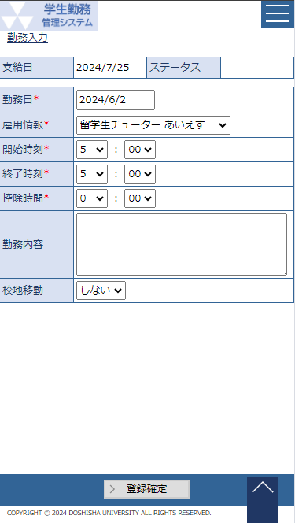
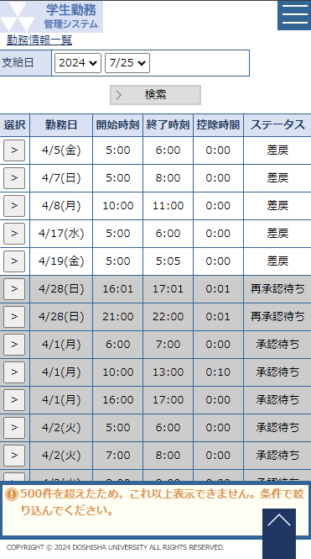
一覧画面
単票画面

新規・選択

戻る

エラー
登録

正常
チェック処理

データベース
登録処理

 |  |  | ２．４．２ 内容部レイアウト(一覧画面)

 |  |  | ・一覧画面の内容部は、検索部、一覧部で構成する。
 |  |  | ・選択ができない行は選択ボタンは表示せず、行全体を薄い灰色で塗りつぶす

検索部
 |  |  |  |  | ラベル |  |  |  |  | 入力ボックス |  | ラベル |  |  |  |  | リストボックス |  |  | ▼

 |  |  |  |  |  |  |  |  |  |  |  |  |  | 検索

 |  |  |  |  | 選択 |  |  |  |  |  |  |  |  |  |  |  |  |  |  |  |  |  |  |  |  | ▲
 |  |  |  |  | >
 |  |  |  |  | >
一覧部
 |  |  |  |  | >
 |  |  |  |  | >

 |  |  |  |  |  |  |  |  |  |  |  |  |  |  |  |  |  |  |  |  |  |  |  |  |  | ▼

 |  |  | ・検索が必要なく、一覧だけの機能でよい画面の場合は、一覧部とボタン行で構成する。

 |  |  |  |  | 選択 |  |  |  |  |  |  |  |  |  |  |  |  |  |  |  |  |  |  |  |  | ▲
 |  |  |  |  | >
 |  |  |  |  | >
一覧部
 |  |  |  |  | >
 |  |  |  |  | >

 |  |  |  |  |  |  |  |  |  |  |  |  |  |  |  |  |  |  |  |  |  |  |  |  |  | ▼

 |  |  |  | (1) 検索部

 |  |  |  | ・検索部は、検索条件を入力する入力ボックス、リストボックス等と検索ボタンで構成する。
 |  |  |  | ・検索条件は、左から右へ配置する。
 |  |  |  | ・検索ボタンは最終行の左下に配置する。配置のレイアウトはボタン行にあわせる。
 |  |  |  | ・内容部を広く使えるようにするために、できるだけ行数が少なくなるような構成を優先し、その上で見た目も考慮する。

 |  |  |  | 例①：検索条件を左から右へ配置し、行数が少なくなるように配置する

 |  |  |  |  |  | 条件1
 |  |  |  |  |  | 条件2 |  |  |  |  |  |  |  |  | ～

 |  |  |  |  |  |  |  |  |  |  | 検索

 |  |  |  |  |  | 条件1 |  |  |  |  |  |  | 条件2 |  |  |  |  |  |  |  |  |  | ～

 |  |  |  |  |  |  |  |  |  |  |  |  |  |  |  | 検索

 |  |  |  | 例②：見た目を考慮する

 |  |  |  |  |  | 条件1 |  |  |  |  |  |  |  |  |  | 条件2 |  |  |  |  |  |  |  | ～
 |  |  |  |  |  | 条件3 |  |  |  |  |  |  |  |  | ～ |  |  |  |  |  |  | 条件4

 |  |  |  |  |  |  |  |  |  |  |  |  |  |  |  |  |  | 検索

 |  |  |  |  |  | 条件1 |  |  |  |  |  |  |  |  |  |  |  |  |  |  |  | 条件2 |  |  |  |  |  | ～
 |  |  |  |  |  | 条件3 |  |  |  |  |  |  |  |  | ～ |  |  |  |  |  |  | 条件4

 |  |  |  |  |  |  |  |  |  |  |  |  |  |  |  |  |  |  | 検索

 |  |  |  | (2) 一覧部

 |  |  |  | ・ヘッダは、検索前から表示しておく
 |  |  |  | ・検索条件が初期値で決まっており、対象件数が少なく(10件程度)、検索負荷の少ない画面の場合は、画面起動時に検索し、一覧を表示してもよい。
ヘッダ

 |  |  |  |  |  | 選択 |  |  | 雇用部課 |  |  |  |  | 主担当教員 |  |  |  |  |  | 職種

 |  |  |  | ・明細は、検索を行った後に表示する。
 |  |  |  | ・行数が画面の高さを超える場合、縦スクロールバーを表示し、明細部分のみスクロールさせる。
明細

縦スクロールバー
 |  |  |  |  |  | 選択 |  |  | 雇用部課 |  |  |  |  | 主担当教員 |  |  |  |  |  | 職種 |  |  |  |  |  |  | ▲
 |  |  |  |  |  | ＞
 |  |  |  |  |  | ＞
 |  |  |  |  |  | ＞
 |  |  |  |  |  | ＞ |  |  |  |  |  |  |  |  |  |  |  |  |  |  |  |  |  |  |  |  | ▼

 |  |  |  | ・項目が多くなりすぎて、横スクロールを用いる必要がある場合は、ヘッダと明細の両方をスクロールさせる。
 |  |  |  |  | (使いにくくなるため、できるだけ横スクロールは使わない画面設計とすること)

横スクロールバー
 |  |  |  |  |  | 選択 |  |  | 雇用部課 |  |  |  |  | 主担当教員 |  |  |  |  |  | 職種 |  |  |  |  |  |  | ▲
 |  |  |  |  |  | ＞
 |  |  |  |  |  | ＞
 |  |  |  |  |  | ＞
 |  |  |  |  |  | ＞ |  |  |  |  |  |  |  |  |  |  |  |  |  |  |  |  |  |  |  |  | ▼
 |  |  |  |  |  | ◀ |  |  |  |  |  |  |  |  |  |  |  |  |  |  |  |  |  |  |  | ▶

 |  |  |  | ・一覧から一行を選択して、照会画面や更新画面に遷移する場合は、左端（1列目）に選択ボタンを配置する。
 |  |  |  | ・選択ボタン上の文字は、「 > 」(半角 大なり)とする。

 |  |  |  |  |  | 選択 |  |  |  |  |  |  |  |  |  |  |  |  |  |  |  |  |  |  |  |  | ▲
 |  |  |  |  |  | ＞
 |  |  |  |  |  | ＞
 |  |  |  |  |  | ＞
 |  |  |  |  |  | ＞ |  |  |  |  |  |  |  |  |  |  |  |  |  |  |  |  |  |  |  |  | ▼

 |  |  |  | ・一覧から複数の削除を行う画面の場合は、左端（1列目）にチェックボックスを配置する。
 |  |  |  | 変更時は、どれか1つの行を選択し、変更ボタンを押すことで、更新画面に遷移する。
 |  |  |  | 削除時は、削除したい行を選択し、削除ボタンを押すとポップアップ表示を行い、了解すると、削除を実行する。
 |  |  |  |  | 一括選択/解除ができるようにヘッダ部にもチェックボックスを配置する。
 |  |  |  | 新規登録時は、新規ボタンを押すことで、更新画面に遷移する。

✔
 |  |  |  |  |  | 承認 |  |  |  |  |  |  |  |  |  |  |  |  |  |  |  |  |  |  |  |  | ▲
 |  |  |  |  |  |  | □
 |  |  |  |  |  | □
✔
 |  |  |  |  |  | □
 |  |  |  |  |  | □
 |  |  |  |  |  | □ |  |  |  |  |  |  |  |  |  |  |  |  |  |  |  |  |  |  |  |  | ▼

 |  |  | ２．４．３ 内容部レイアウト(単票画面)

 |  |  |  | (1) 通常の単票画面

データベースへ登録しない
 |  |  |  | ・単票画面は、データの項目名と内容を表形式で表示する。
 |  |  |  | ・単票画面は内容部、ガイダンス行、ボタン行で構成する。
 |  |  |  | ・項目が多い場合は縦スクロールを使用し、表単位でスクロールする。
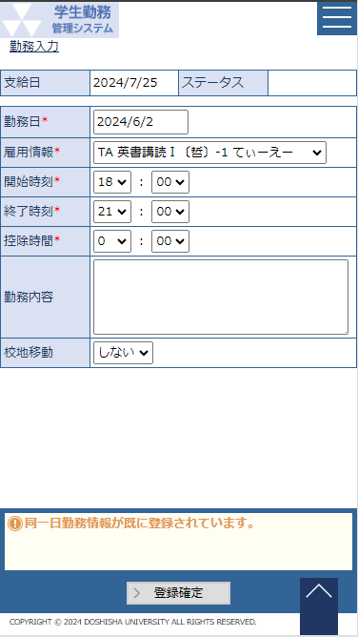
 |  |  |  | ・横スクロールは使わない。
 |  |  |  | ・入力必須の項目は、必須アイコン※を表示する。
 |  |  |  | ・非活性項目は薄い灰色で塗りつぶす。
 |  |  |  | ・ポップアップにより入力補助を行う場合、入力エリアの隣にポップアップ表示用のボタンを配置する。
 |  |  |  | ・「戻る」ボタンを押した場合や、別のメニューを選択した場合は、データベースへの登録を行わず、画面遷移を行う。

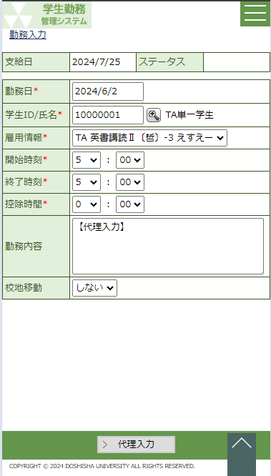

入力補助（ポップアップ表示）
内容部

入力必須

ガイダンス行

ボタン行

データベースへ登録する

 |  |  | ２．４．４ 内容部レイアウト(表示の切替)

 |  |  |  | (1) スマートフォンで内容部の横スクロールが発生する画面

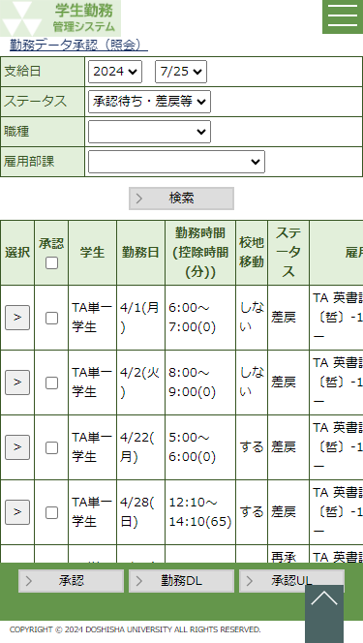
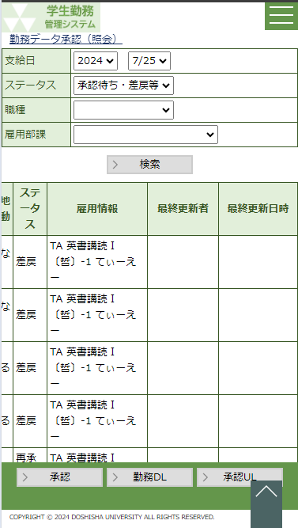

左右にスライドさせる

 |  | ２.５ 画面サンプル

 |  |  | 【一覧画面】 |  |  |  |  |  |  |  |  |  |  |  |  |  |  |  |  |  |  |  |  |  |  |  |  |  |  |  |  | 【単票画面】

2.ガイドライン
システム名 |  |  |  |  |  | 学生勤務管理システム |  |  |  |  |  |  |  |  |  | 工 程 |  |  |  |  | 要件定義 |  |  |  |  | 作 成 |  | 木田 優 |  |  |  |  | 2023-09-06 | 管理記号 | DUB013
サブシステム名 |  |  |  |  |  |  |  |  |  |  |  |  |  |  |  | ドキュメント |  |  |  |  | 要件定義書 |  |  |  |  | 改 訂 |  | 木田 優 |  |  |  |  | 2023-09-26
 |  |  |  |  |  |  |  |  |  |  |  |  |  |  |  |  |  |  |  |  | 画面基準

 | ３．６ 画面作成上のガイドライン

 |  | （１）画面遷移のガイドライン
 |  |  | ・ | 画面遷移は、次のガイドラインに沿って、機能から選択するように作成すること。

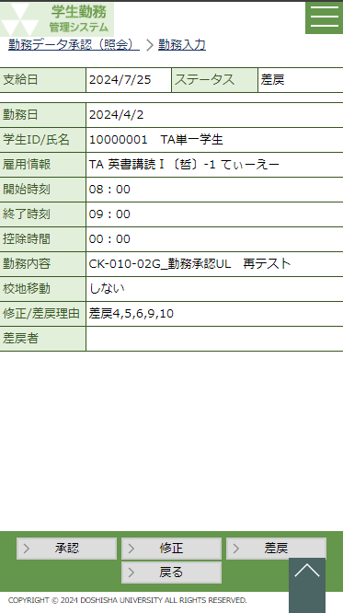
 |  |  |  | 【変更の画面遷移】
 |  |  |  | １）ホーム画面のメニューより「機能」を選択する |  |  |  |  |  |  |  |  |  |  |  |  |  |  |  |  | ２）機能に応じた一覧画面が表示されるため、 |  |  |  |  |  |  |  | ３）単票画面で必要事項を入力し、「承認」ボタンを押す。
 |  |  |  |  |  |  |  |  |  |  |  |  |  |  |  |  |  |  |  |  | リンクをクリックして、変更対象を選択する。
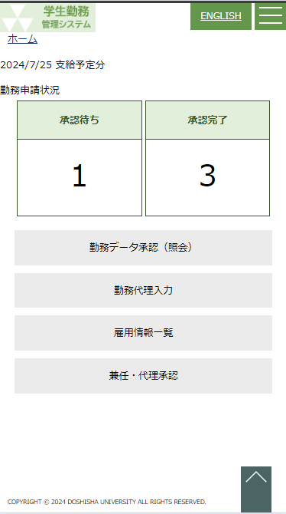

 |  |  |  |  |  |  |  |  |  |  |  |  |  |  |  |  |  |  |  |  |  |  |  |  |  |  |  |  |  | ４）登録対象に間違いなければ「はい」を押す。
 |  |  |  |  |  |  |  |  |  |  |  |  |  |  |  |  |  |  |  |  |  |  |  |  |  |  |  |  |  |  | データが登録され、元の画面に戻る。

 |  |  |  | 【削除の画面遷移】
 |  |  |  | １）ホーム画面のメニューより「機能」を選択する |  |  |  |  |  |  |  |  |  |  |  |  |  |  | ２）機能に応じた一覧画面が表示されるため、 |  |  |  |  |  |  |  |  | ３）単票画面で内容を確認し、「削除」ボタンを押す。
 |  |  |  |  |  |  |  |  |  |  |  |  |  |  |  |  |  |  | リンクをクリックして、削除対象を選択する。
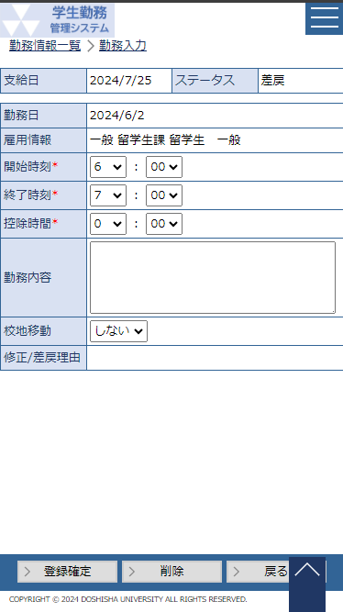

 |  |  |  |  |  |  |  |  |  |  |  |  |  |  |  |  |  |  |  |  |  |  |  |  |  |  |  |  |  |  |  | ４）削除対象に間違いなければ「はい」を押す。
 |  |  |  |  |  |  |  |  |  |  |  |  |  |  |  |  |  |  |  |  |  |  |  |  |  |  |  |  |  |  |  | データが削除され、元の画面に戻る。

 |  |  |  | 【新規の画面遷移】
 |  |  |  | １）ホーム画面のメニューより「機能」を選択する |  |  |  |  |  |  |  |  |  |  |  |  |  |  |  |  |  |  | ２）機能に応じた一覧画面が表示される。
 |  |  |  |  |  |  |  |  |  |  |  |  |  |  |  |  |  |  |  |  |  |  | 新規作成を押す。
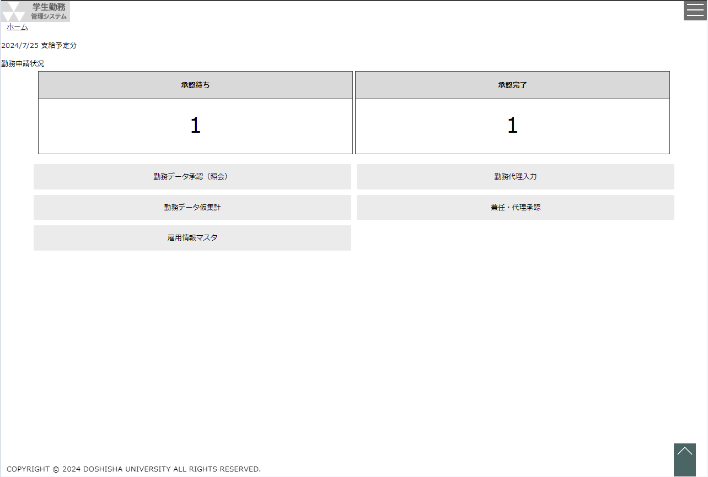
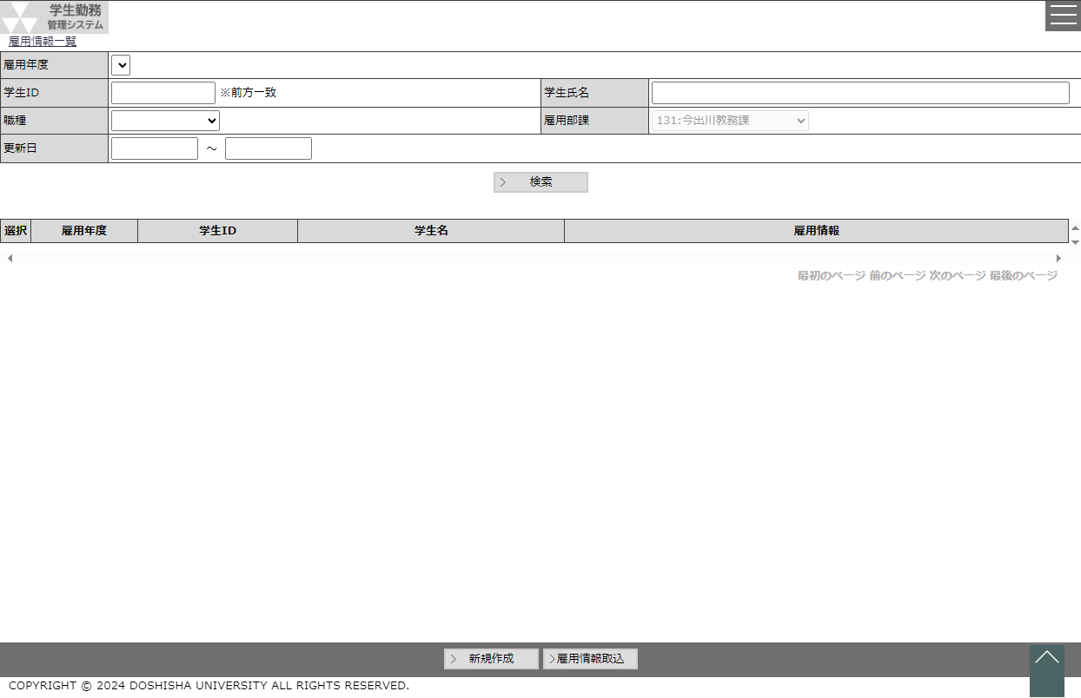

 |  |  |  | ３）単票画面で必要事項を入力し、「登録」ボタンを押すと、
 |  |  |  | データが登録され、一覧に戻る。

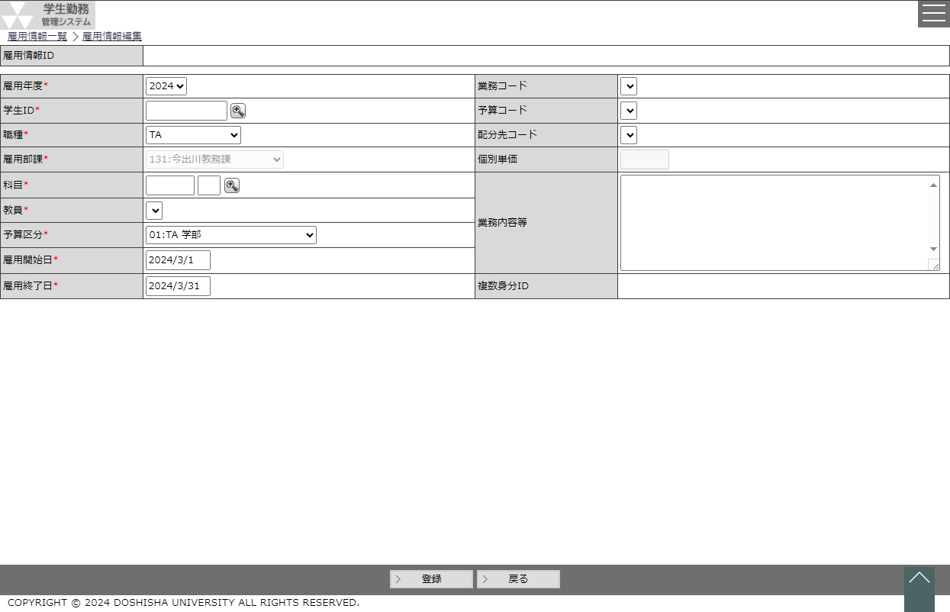

 |  |  |  |  |  |  |  |  |  |  |  |  |  |  |  |  |  |  |  |  |  | ４）データが登録され、元の画面に戻る。

 |  | （２）一覧画面のガイドライン

 |  |  | ・ | 一覧画面の選択は一番左の列にボタンを表示する。 |  |  |  |  |  |  |  |  |  |  |  |  |  |  | ・ | 【禁止事項】一覧画面の選択機能としてリンクを使用する。

 |  |  |  |  |  |  |  |  |  |  |  |  |  |  |  |  |  |  |  |  |  |  |  |  |  |  | ・ | 「登録」「削除」などの処理はすべて単票画面で実施するので
 |  |  |  |  |  |  |  |  |  |  |  |  |  |  |  |  |  |  |  |  |  |  |  |  |  |  |  | そのための画面遷移は全て一番左列に配置されたボタンより遷移する。

 |  |  | ・ | ボタンを複数配置する場合、左側にまとめて配置する。 |  |  |  |  |  |  |  |  |  |  |  |  |  |  | ・ | 【禁止事項】ボタンを左右に配置する。
 |  |  |  |  |  |  |  |  |  |  |  |  |  |  |  |  |  |  |  |  |  |  |  |  |  |  | ・ | ボタンが右にあったり左にあったりすると、マウスを左右に
 |  |  |  |  |  |  |  |  |  |  |  |  |  |  |  |  |  |  |  |  |  |  |  |  |  |  |  | 動かさないといけなくなり、操作性が悪くなる。
 |  |  |  |  |  |  |  |  |  |  |  |  |  |  |  |  |  |  |  |  |  |  |  |  |  |  | ・ | ボタンは極力１つにして、誤操作を抑制すること。

 |  | （３）単票画面のガイドライン

 |  |  | ・ | ボタンを画面のガイダンス行の下部に配置すること。 |  |  |  |  |  |  |  |  |  |  |  |  |  |  | ・ | 【禁止事項】ポップアップ画面を開く時の参照ボタンをガイダンス行の下部に配置しないこと。

 |  |  |  |  |  |  |  |  |  |  |  |  |  |  |  |  |  |  |  |  |  |  |  |  |  |  | ・ | どの項目に対しての参照なのかわからないため、参照ボタンは
 |  |  |  |  |  |  |  |  |  |  |  |  |  |  |  |  |  |  |  |  |  |  |  |  |  |  |  | 項目の右側に配置する。

 |  |  | ・ | 参照ボタン（ポップアップ画面）を項目の右側に配置すること。

 |  |  | ・ | 単票形式画面に一覧が含まれる場合、一覧部分については一覧画面のガイドラインに準ずること。

 |  | （４）ガイダンスメッセージのガイドライン

 |  |  | ・ | 入力内容にエラーがあった場合には、項目の下側にメッセージを表示すること。
 |  |  |  | 下側に表示するメッセージは、「xxを入力してください。」「xxは数字で入力してください。」等、その項目に関するメッセージとすること。
 |  |  | ・ | 登録完了メッセージや関連チェックなど複数の項目にまたがるメッセージは、専用の枠に表示すること。メッセージがない場合には、枠自体を表示しない。

専用の枠

 |  |  | ・ | 通常メッセージは黒、注意・警告メッセージは橙、エラーメッセージは赤とすること。通常メッセージ以外は、先頭にアイコンを表示すること。

 |  |  |  |  | 通常メッセージ
 |  |  |  |  | 注意・警告メッセージ
 |  |  |  |  | エラーメッセージ

 |  |  | ・ | リンクでない場合は、紛らわしいので、下線を引かないこと。

 |  |  |  |  | 通常メッセージ
 |  |  |  |  | 注意・警告メッセージ
 |  |  |  |  | エラーメッセージ

 |  | （５）メニューに関するガイドライン

 |  |  | ・ | 権限外などで使用させないメニューが存在する場合は、メニューを表示しない。

 |  |  | ・ | メニューに標準色とは違う色を付けないこと。

 |  | （６）色に関するガイドライン

 |  |  | ・ | 基本色として、次の色を使用すること。これら以外の色を使用する場合も、彩度・明度などを合わせること。 |  |  |  |  |  |  |  |  |  |  |  |  |  |  |  |  |  |  |  | ・ | コントラスト比は JIS X 8341-3:2010「7.1.4.3 最低限のコントラストに関する達成基準」
 |  |  |  |  |  |  |  |  |  |  |  |  |  |  |  |  |  |  |  |  |  |  |  |  | に従うこと。
 |  |  |  | 学生 |  |  |  |  |  | 教員（承認者） |  |  |  | 管理者 |  |  |  |  |  | 用途 |  |  |  |  | テキスト及び画像化された文字の視覚的な表現には，少なくとも4.5:1 のコントラスト比が
 |  |  |  | 色 |  |  | 赤 | 緑 | 青 | 色 | 赤 | 緑 | 青 | 色 | 赤 |  | 緑 | 青 |  |  |  |  |  |  | なければならない。ただし，次の場合は除く。
 |  |  |  |  |  |  | 217 | 225 | 242 |  | 226 | 239 | 218 |  | 217 |  | 217 | 217 |  | サイドメニューの背景 |  |  |  |  | a) 大きな文字
 |  |  |  |  |  |  | 242 | 242 | 242 | 左記に同じ |  |  |  | 左記に同じ |  |  |  |  |  | サイドメニューのボタン |  |  |  |  | サイズの大きなテキスト及びサイズの大きな画像化された文字には，少なくとも3:1 の
 |  |  |  |  |  |  | 32 | 55 | 100 |  | 55 | 86 | 35 |  | 0 |  | 0 | 0 |  | 枠等 |  |  |  |  | コントラスト比がある。
 |  |  |  |  |  |  | 217 | 225 | 242 |  | 226 | 239 | 218 |  | 217 |  | 217 | 217 |  | 項目名 |  |  |  |  | b) 附随的
 |  |  |  |  |  |  | 32 | 55 | 100 |  | 55 | 86 | 35 |  | 0 |  | 0 | 0 |  | 項目名・メニュー等の文字 |  |  |  |  | テキスト又は画像化された文字において，次の場合はコントラストの要件は該当しない。
 |  |  |  |  |  |  | 217 | 225 | 242 |  | 226 | 239 | 218 |  | 217 |  | 217 | 217 |  | 画面ヘッダ部 |  |  |  |  | アクティブではないユーザインタフェースコンポーネントの一部である，
 |  |  |  |  |  |  | 217 | 225 | 242 |  | 226 | 239 | 218 |  | 217 |  | 217 | 217 |  | 表のヘッダ部 |  |  |  |  | 装飾だけを目的にしている，
 |  |  |  |  |  |  | 0 | 0 | 0 | 左記に同じ |  |  |  | 左記に同じ |  |  |  |  |  | 通常の文字、通常のメッセージ |  |  |  |  | だれ（誰）も視覚的に確認できない，
 |  |  |  |  |  |  | 240 | 50 | 50 | 左記に同じ |  |  |  | 左記に同じ |  |  |  |  |  | エラーメッセージ |  |  |  |  | 又は重要な他の視覚的なコンテンツを含む写真の一部分である。
 |  |  |  |  |  |  | 225 | 150 | 75 | 左記に同じ |  |  |  | 左記に同じ |  |  |  |  |  | 警告メッセージ、スケジュールの今日 |  |  |  |  | c) ロゴタイプ
 |  |  |  |  |  |  | 242 | 242 | 242 | 左記に同じ |  |  |  | 左記に同じ |  |  |  |  |  | 処理のボタン |  |  |  |  | ロゴ又はブランド名の一部である文字には，コントラストの要件はない。
 |  |  |  |  |  |  | 242 | 242 | 242 | 左記に同じ |  |  |  | 左記に同じ |  |  |  |  |  | 非活性項目

 |  |  | ・ | 色を使い過ぎないこと。原色や蛍光色などの派手な色は使わないこと。

 |  |  |  |  |  |  |  |  |  |  |  |  |  |  |  |  |  |  |  |  |  |  |  |  |  |  | ・ | 派手な色は、落ち着きがなくなる。
 |  |  |  |  |  |  |  |  |  |  |  |  |  |  |  |  |  |  |  |  |  |  |  |  |  |  | ・ | 色が多すぎると、何を目立たせたいのか、よく分からなくなる。
 |  |  |  |  |  |  |  |  |  |  |  |  |  |  |  |  |  |  |  |  |  |  |  |  |  |  |  | ポイントを絞った方が、重要な項目を目立たせることができる。

 |  | （７）フリーワード検索のガイドライン

 |  |  | ・ | フリーワード検索（全文検索）は、データベースの全件検索となり、「サーバーが応答しなくなる。」「他の利用者にも性能劣化等の影響が出る。」といった深刻な影響が
 |  |  |  | あるため、原則的に禁止する。
 |  |  | ・ | どうしても業務上必要な場合は、全文検索用のデータベース設計を作成し、性能を考慮した設計を行い、他の利用者に影響を与えないようにした上で行うこと。

 |  | （８）アクセシビリティおよびユーザビリティのガイドライン

 |  |  | ・ | 障害者にも安心して使えるシステムとなるよう、「同志社大学 ウェブサイトデザインガイドライン 5.ウェブアクセシビリティおよびユーザビリティ指針」に準拠すること。

 |  | （９）その他ガイドライン

 |  |  | ・ | これらのガイドラインに従わない特別な理由がある場合は、その理由を設計書に明記すること。

